Глючный Калькулятор
ID | Приоритет | Название | Шаги воспроизведения | Ожидаемый результат | Фактический результат
ГК-1 | П-1 | При вводе "1" в семизначное или более число последней, выдает ошибку и закрывается | 1. запускаем калькулятор 2. вводим с помощью цифрового табло калькулятора семизначное или более значение чтоб на конце была цифра "1" | должно ввестись семизначное или более число с "1" на конце | программа выдает ошибку и закрывается
ГК-2 | П-1 | не кликабельная кнопка "9" на цифровом поле | предусловие: калькулятор запущен 1. На цифровом поле нажимаем на "9" | нажимается кнопка "9" и цифра вводится в строку | кнопка "9" не кликабельная
ГК-3 | П-2 | Переход в "инженерный" вид калькулятора | предусловие: калькулятор запущен 1.Кликаем на "Выбор" 2.Выбираем "Инженерный" | калькулькулятор изменит вид и добавит дополнительные функции | меняет размер (становиться чуть шире) дополнительных функций - НЕТ
ГК-4 | П-3 | Переход в "Обычный" вид калькулятора | предусловие: калькулятор запущен 1. Кликаем на "Выбор" 2. Выбираем "Обычный" | калькулятор изменит вид на обычный (если был в режиме "инженерный" ) или останется без изменений (если был в режиме "обычный" ) | при выборе режима "обычный" область вокруг цифрового поля меняет цвет на красный
ГК-5 | П-1 | Ошибка и прекращение работы программы при нажатии на свободное поле вокруг цифрового поля | 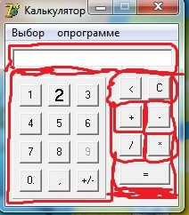 предусловие: калькулятор запущен 1. нажимаем на любое место вокруг цифрового поля (отмеченные красным цветом на фото) | никаких изменений происходить не должно | программа выдает ошибку и закрывается
ГК-6 | П-3 | цифра "2" не соответствует шрифтом остальным цифрам и символам | предусловие: калькулятор запущен 1.Визуально осматриваем внешний вид циферблата (цифровое табло) калькулятора | все цифры соответствуют одному размеру,шрифту, цвету | 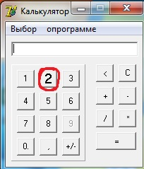 цифра "2" отличается от всех остальных
ГК-7 | П-3 | цифра "0" с точкой | предусловие: калькулятор запущен 1. Визуально осматриваем внешний вид циферблата (цифровое табло) калькулятора | все цифры соответствуют одному размеру,шрифту, цвету | цифра "0" указана с точкой "0."
ГК-8 | П-3 | грамматическая ошибка | предусловие: калькулятор запущен 1. визуально осматриваем внешний вид надписи "О программе" | надпись написана грамотно "О программе" | грамматическая ошибка "опрограмме"
ГК-9 | П-3 | можно написать текст и символы | предусловие: калькулятор запущен 1. Кликаем на поле значений пишем текст,спец символы (пробел) | поле запрещает вводить что-либо с клавиатуры | можно написать текст и любые спец символы, ставить пробел
ГК-10 | П-2 | возможность ввести более одной запятой (точки) | предусловие: калькулятор запущен 1. Кликаем на запятую более 1 раза при пустом поле | после 1 нажатия значение должно стать " 0, " и запятую (точку) поставить невозможно | запятых можно ввести больше одной

